상품제안서
트레비앙 전동 와인오프너 DM-501단품 (색상 2종)/ 개별인쇄가능 | 상품코드: F29694

 |  | 02-412-0044 | www.easy1.co.kr
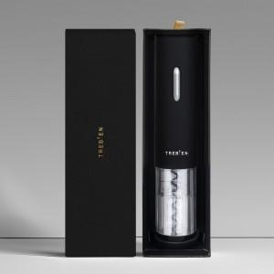

【상세/제작정보】 | 별도문의

【인쇄/포장옵션】 | / 포장지포장

【공급단가】 | 수량
*VAT별도 | 단가

【상품 URL】 | https://dev.easy1.co.kr:443/src/goods_detail.php?gdno=29694

